G 2.
REPUBLIKA HRVATSKA
GRAD ZAGREB

GRADSKI URED ZA GOSPODARSTVO, EKOLOŠKU ODRŽIVOST
I STRATEGIJSKO PLANIRANJE

Odjel za statističke i analitičke poslove

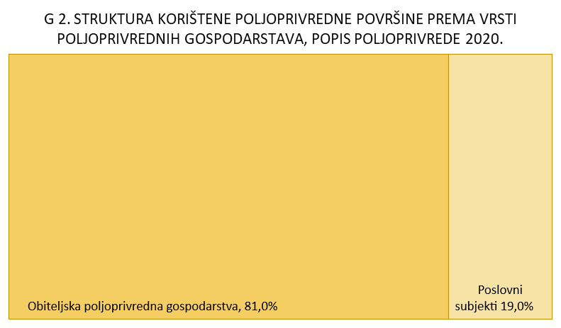

G 3.
REPUBLIKA HRVATSKA
GRAD ZAGREB

GRADSKI URED ZA GOSPODARSTVO, EKOLOŠKU ODRŽIVOST
I STRATEGIJSKO PLANIRANJE

Odjel za statističke i analitičke poslove

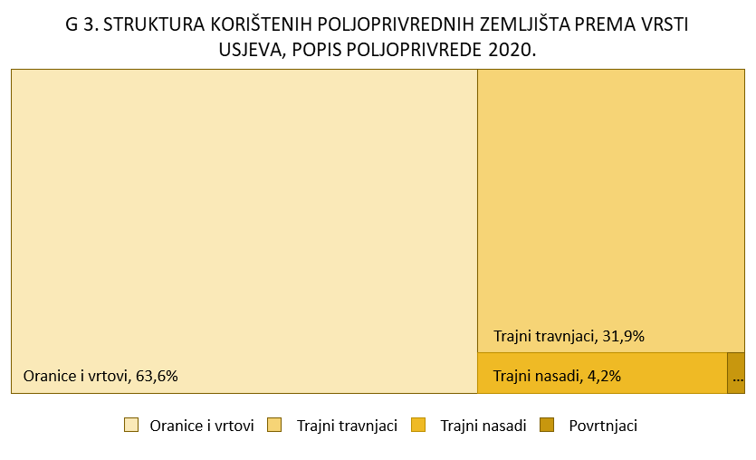

G 4.
REPUBLIKA HRVATSKA
GRAD ZAGREB

GRADSKI URED ZA GOSPODARSTVO, EKOLOŠKU ODRŽIVOST
I STRATEGIJSKO PLANIRANJE

Odjel za statističke i analitičke poslove

